【指定様式】事業計画書（その3）
【指定様式】事業計画書（その３）
 | 事業者名
 | 株式会社よつば
 | 本事業計画における会社全体の事業計画（数値計画）を記載してください。
記載数値：「省力化指数」「付加価値額」「労働生産性」「給与支給総額」「一人当たり給与支給総額」「投資回収期間」

 | 【１】省力化指数
 | 0.97
 | ※「（別紙１）省力化計算シート」より算出。
 | ※「（別紙２）省力化業務プロセス図」も作成し省力化指数の詳細を説明してください。
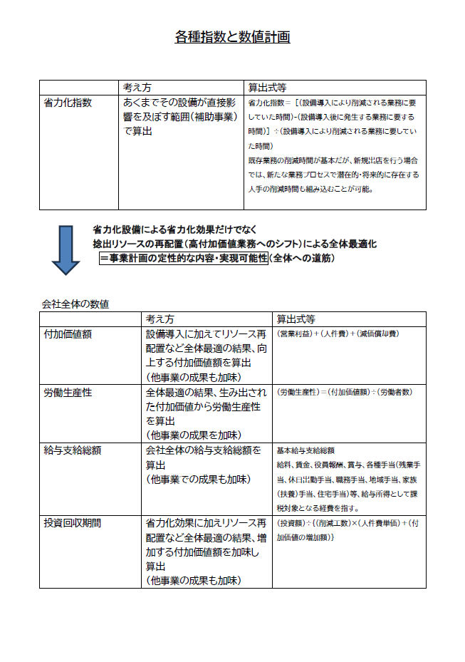
 | 【２】会社全体の事業計画（表）
以下の点をご確認の上、資料を作成してください。
●「会社全体の事業計画」については、申請システムを通して算出された事業計画の目標値を正しい数値として取り扱います。事業計画については申請システム「7－２．会社全体の事業計画」の表のキャプチャを以下のスペースに貼りつけたうえで提出してください。
●申請システムに入力する前に、自社の事業計画の数値を算出したい場合は、「【参考書式】事業計画目標値算出シート」をご利用ください。ただし、参考書式に入力した数値は、事業計画書の一部とはみなされず、採否に係る審査の中でも考慮されませんのでご注意ください。

 | 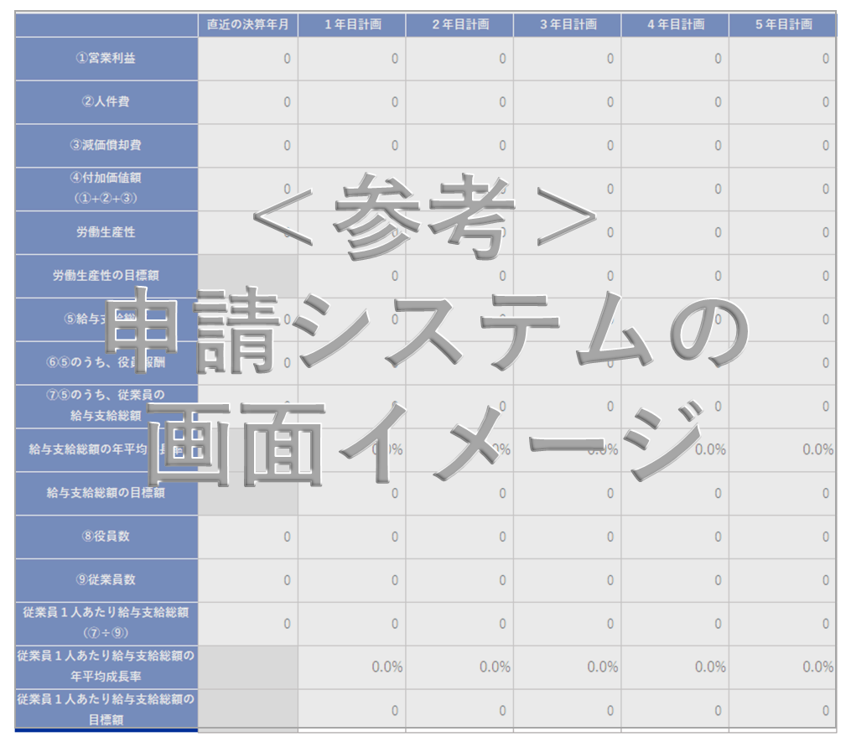

申請システム「７－２．会社全体の事業計画」の表の画像を貼りつけてください。

 | 【事業計画年数（３～５年）】
 | 3 | 年

 | 【算定根拠】算定の根拠となる計算式等をそれぞれ記載ください。
 | また、計画最終年の年平均成長率を転記してください。（事業者の目標値となります。）

 | ①付加価値額 |  | 最終年の年平均成長率 | 18.97 | ％
 | 大割スライサー・F400L・二層解凍の直結ラインと冷凍・冷蔵庫拡充により、処理能力と歩留まりを改善し、再袋詰めや入替・待機の削減で原価率を累計2.4pt低下させる。HACCP取得と標準記録を武器に採用拡大と単価維持を実現し、営業利益が着実に増加。さらに新規償却（投資2,050万円を10年償却）と賃上げ分も加わるため、付加価値額は最終年まで年平均18.97％で成長する計画である。

 | ②労働生産性 |  | 最終年の年平均成長率 | 8.09 | ％
 | 工程連続化と前倒し仕込みで日内完結を定着させ、厚み均一化・手直し削減により人手時間を大幅に圧縮。ピーク期の取りこぼし減少と標準規格パックの拡販で付加価値が伸長する一方、従業員は9名から14名への計画的増員にとどめる。結果として、付加価値の伸びが頭数増を上回り、1人当たり付加価値は最終年まで年平均8.09％で向上する見通しである。

 | ③給与支給総額 |  | 最終年の年平均成長率 | 10.52 | ％
 | 段階的な新規採用で体制を強化し、創出された付加価値増の概ね38％を賃上げ原資に充当する方針である。標準化により残業・手直しを抑えつつ、等級・評価に基づく定期昇給を継続。役員報酬は据置とし、従業員に重点配分する。従業員数の増加（9→14名）と1人当たり4.99％の年平均賃上げが合わさり、給与支給総額は最終年まで年平均10.52％で推移する。

 | ④一人当たり給与支給総額 |  | 最終年の年平均成長率 | 4.99 | ％
 | 処理能力増と品質均一化で生まれた付加価値の約38％を賃上げへ回し、人材定着と技能向上を優先する。人事制度の改定と教育投資を並行し、基準年度の一人当たり給与を起点に、3年目まで年平均4.99％の賃上げを計画する。役員報酬は据置とし、現場人材に厚く配分することで、成長と分配の両立を図る方針である。

 | 【３】投資回収期間
 | 0.33 | 年
 | ※「（別紙３）投資回収期間計算シート」より算出（自動反映）。

（別紙１）省力化計算シート


（別紙１）省力化計算シート

 | 設備導入により削減される 業務に要していた時間 | 23.4 | 時間 |  | 設備導入後に発生する 業務に要する時間 | 0.8 | 時間 | 省力化指数 | 0.97

■設備導入前の業務プロセス・作業工程 |  |  |  | ■設備導入後の業務プロセス・作業工程

 | 設備導入前の作業時間合計 | 41.5 | 時間 |  | 設備導入後の作業時間合計 | 18.8 | 時間
設備導入前の「１日あたりの人手による作業時間」を入力してください。
機械・装置等の設備が自動で行う工程・作業は、記載しないでくさい。
設備導入後の「１日あたりの人手による作業時間」を入力してください。
機械・装置等の設備が自動で行う工程・作業は、記載しないでくさい。

No. | 工程名・作業名 | 作業時間（分） |  | No. | 工程名・作業名 | 作業時間（分） | 作業種別 | 対応する設備導入前の 業務プロセスNo.
1 | 原材料受入・検収 | 180 |  | 1 | 原材料受入・検収 | 180 | 内容は変化しない作業 | 1
2 | 大割・整形（手作業中心） | 540 |  | 2 | 大割（大割スライサー活用） | 180 | 内容は変化しない作業 | 2
3 | 真空包装（小型機・分割多） | 360 |  | 3 | 真空包装（F400L等・大袋対応） | 130 | 内容は変化しない作業 | 3
4 | 再袋詰め・再真空（大型不可のため再作業） | 120 |  | 4 | 冷凍庫入庫・整理 | 45 | 内容は変化しない作業 | 5
5 | 冷凍庫入庫・整理 | 60 |  | 5 | 解凍（2層式シンク・入替不要） | 60 | 内容は変化しない作業 | 6
6 | 解凍準備・入替（小刻み対応） | 180 |  | 6 | 規格スライス（自動スライサー） | 180 | 内容は変化しない作業 | 7
7 | 規格スライス（手作業併用） | 540 |  | 7 | 計量・小分け | 144 | 内容は変化しない作業 | 8
8 | 計量・小分け | 240 |  | 8 | ラベル作成・貼付 | 45 | 内容は変化しない作業 | 9
9 | ラベル作成・貼付 | 90 |  | 9 | 出荷ピッキング・検品 | 120 | 内容は変化しない作業 | 10
10 | 出荷ピッキング・検品 | 180 |  | 10 | 段取り・刃交換・日次清掃（大割＆マルチ） | 45 | 新たに追加される作業
11 |  |  |  | 11
12 |  |  |  | 12

13 |  |  |  | 13
14 |  |  |  | 14
15 |  |  |  | 15
16 |  |  |  | 16
17 |  |  |  | 17
18 |  |  |  | 18
19 |  |  |  | 19
20 |  |  |  | 20
21 |  |  |  | 21
22 |  |  |  | 22
23 |  |  |  | 23
24 |  |  |  | 24
25 |  |  |  | 25
26 |  |  |  | 26
27 |  |  |  | 27
28 |  |  |  | 28
29 |  |  |  | 29
30 |  |  |  | 30

（別紙２）省力化業務プロセス図
（別紙２）省力化業務プロセス図 ※（別紙1）で入れた業務プロセス・作業工程がフロー図として表示されます。

 |  |  |  |  |  |  | 省力化指数 |  | 0.97

 | ■設備導入前の業務プロセス・作業工程 （BEFORE） |  |  |  |  |  | 設備導入による削減時間 |  | 23.4 | 時間

 | 原材料受入・検収 | > | 大割・整形（手作業中心） | > | 真空包装（小型機・分割多） | > | 再袋詰め・再真空（大型不可のため再作業） | > | 冷凍庫入庫・整理 |  | > | 削減される作業
 | 180分 |  | 540分 (→180分） |  | 360分 (→130分） |  | 120分 |  | 60分 (→45分）

 |  |  |  |  |  |  |  |  |  |  |  | 時間が削減される作業

 | 解凍準備・入替（小刻み対応） | > | 規格スライス（手作業併用） | > | 計量・小分け | > | ラベル作成・貼付 | > | 出荷ピッキング・検品 |  | > | 導入前後で同様の作業
 | 180分 (→60分） |  | 540分 (→180分） |  | 240分 (→144分） |  | 90分 (→45分） |  | 180分 (→120分）
 |  |  |  |  |  |  |  |  |  |  |  | 作業内容の説明 入力欄

 | 0 | > | 0 | > | 0 | > | 0 | > | 0 |  | >

 | ■設備導入後の業務プロセス・作業工程 （AFTER） |  |  |  |  |  | 設備導入による増加時間 |  | 0.8 | 時間

 | 原材料受入・検収 | > | 大割（大割スライサー活用） | > | 真空包装（F400L等・大袋対応） | > | 冷凍庫入庫・整理 | > | 解凍（2層式シンク・入替不要） |  | > | 新たに追加される作業
 | 180分 |  | (540分→）180分 |  | (360分→）130分 |  | (60分→）45分 |  | (180分→）60分

 |  |  |  |  |  |  |  |  |  |  |  | 時間が増加する作業

 | 規格スライス（自動スライサー） | > | 計量・小分け | > | ラベル作成・貼付 | > | 出荷ピッキング・検品 | > | 段取り・刃交換・日次清掃（大割＆マルチ） |  | > | 導入前後で同様の作業
 | (540分→）180分 |  | (240分→）144分 |  | (90分→）45分 |  | (180分→）120分 |  | 45分
 |  |  |  |  |  |  |  |  |  |  |  | 作業内容の説明 入力欄

 | 0 | > | 0 | > | 0 | > | 0 | > | 0 |  | >

（別紙３）投資回収期間計算シート
（別紙３）投資回収期間計算シート

投資回収期間 | 0.33 | 年

 | 投資総額（円） |  |  | 削減工数(時間) |  | 年間稼働日数（日） |  | 人件費単価（円/時） |  | 増加した付加価値額（円）
 | 22,550,000 | / | （ | 22.7 | × | 250 | × | 1,360 | ＋ | 61,024,487 | ）
補助対象額以外の要素も含めた
投資総額を税込金額で入力
※ 省力化計算シートより自動入力されます。
当該事業の年間の稼働日数を入力
事業実施場所が複数事業所の場合で、年間稼働日数が事業所により異なる場合は、（別紙１）省力化計算シートで基準とした事業所の年間稼働日数を入力します。
当該事業者（全体）に従事する者（従業員・役員）の時給平均額を入力
付加価値増加額
（事業計画期間最終年度の付加価値額ー基準年度の付加価値額）を入力
例）5年計画の場合、
（５年後の付加価値額－基準年度の付加価値額）

 | 【算定根拠】算定の根拠となる計算式等の説明があれば記載してください。
 | 基準年度の付加価値額：89,182,893円 事業計画期間最終年度（3年目）の付加価値額：150,207,380円 付加価値額増加額：61,024,487円

【参考書式】事業計画目標値算出シート（参考）
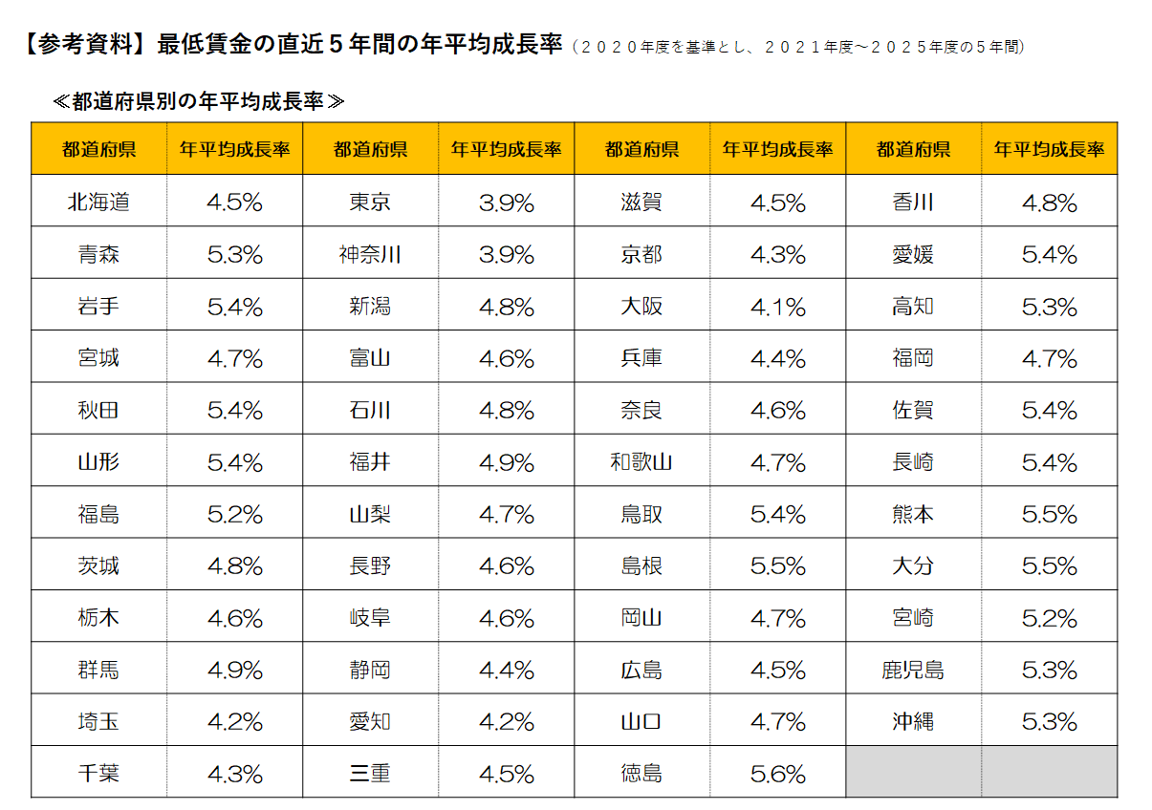

◆◆◆ 参考書式をご利用になる際のご注意点 ◆◆◆
・自動計算項目については、参考値となります。 |  |  |  |  |  |  |  |  | （参考サイト：写真をタッチでリンクに飛びます）
・入力値(営業利益が大幅にマイナスの場合など)によっては、申請システムの計算値と異なる可能性があります。
・イメージがわかるよう入力値に数値をいれてありますが、上書きしてご活用ください。また、以下の機構ツールもぜひご活用ください。
「経営自己診断システム」「価格転嫁検討ツール」「儲かる経営キヅク君」→印刷枠外にリンクあります。
・申請システムへの入力は、この表の一部（黄色のセル）を転記していただくことになりますが、本事業における売上・収益計画等
を立てるにあたっての参考にお使いください。（初めに直近決算書の実績数値を入れて、数値シミュレーションにもお使いください。）
・あくまでシステムに入力いただいた数値を正しいものとして審査します。（提出時に本シートは削除しなくて結構です。）
・労働生産性および給与支給総額の計画値が、目標額を上回っていることの確認、
および、事業実施都道府県における最低賃金の直近5年間の年平均成長率の要件を充たしていることの確認 等、
申請に係る要件の確認は、必ず申請システム上でご確認ください。

 |  |  | 申請システムへ転記する数字

 |  | 緑字 | 入力するとシミュレーションできます

 |  | 青字 | 成長率 |  | 紫字 | 計算式が不適当な場合適宜直接手入力してください
事業完了予定日の事業年度（事業者の決算年度）の翌年度を1年目として入力
 |  | その他 | 自動計算 |  |  | （基準年の販管費に人件費増加分と新設備減価償却費を加味）
直近決算書の実績値を入力

【参考書式】事業計画目標値算出シート


 |  | 基準年度 |  | 1 | 2 | 3 | 4 | 5
 |  | 直近の決算年月 |  | 年目計画 | 年目計画 | 年目計画 | 年目計画 | 年目計画
 |  | 2025年3月期 |  | 2028年3月期 | 2029年3月期 | 2030年3月期 | 2031年3月期 | 2032年3月期

補助事業実施期間
売上高 |  | ¥483,212,416 |  | ¥570,190,651 | ¥637,840,389 | ¥682,489,216 | ¥730,263,461 | ¥781,381,904
売上原価 |  | ¥361,050,926 |  | ¥421,370,891 | ¥466,261,324 | ¥493,439,703 | ¥527,980,483 | ¥564,939,116
売上総利益 |  | ¥122,161,490 |  | ¥148,819,760 | ¥171,579,065 | ¥189,049,513 | ¥202,282,979 | ¥216,442,787
販売費及び一般管理費 |  | ¥102,899,548 |  | ¥122,413,510 | ¥129,389,073 | ¥133,890,329 | ¥143,096,376 | ¥153,011,718
① 営業利益 |  | ¥19,261,942 |  | ¥26,406,250 | ¥42,189,991 | ¥55,159,184 | ¥59,186,602 | ¥63,431,069
② 人件費 （注１） |  | ¥66,783,557 |  | ¥78,311,372 | ¥83,859,133 | ¥89,860,802 | ¥96,347,900 | ¥103,353,966
③ 減価償却費 |  | ¥3,137,394 |  | ¥5,187,394 | ¥5,187,394 | ¥5,187,394 | ¥5,187,394 | ¥5,187,394
（内訳）既存設備の減価償却費 |  | ¥3,137,394 |  | ¥3,137,394 | ¥3,137,394 | ¥3,137,394 | ¥3,137,394 | ¥3,137,394
本補助金で導入する設備の減価償却費 |  | ¥0 |  | ¥2,050,000 | ¥2,050,000 | ¥2,050,000 | ¥2,050,000 | ¥2,050,000
④付加価値額（①+②+③） |  | ¥89,182,893 |  | ¥109,905,016 | ¥131,236,519 | ¥150,207,380 | ¥160,721,896 | ¥171,972,429
付加価値額の年平均成長率（％） |  |  |  | 23.23 | 21.30 | 18.97 | 15.86 | 14.03
労働生産性(＝１人あたり付加価値額) |  | ¥5,945,526 |  | ¥6,105,834 | ¥6,907,185 | ¥7,510,369 | ¥7,653,424 | ¥7,816,929
労働生産性の目標値 （年平均成長率４％ずつ上げる場合） |  |  |  | ¥6,183,348 | ¥6,430,682 | ¥6,687,909 | ¥6,955,425 | ¥7,233,642
労働生産性の年平均成長率（％） |  |  |  | 2.69 | 7.78 | 8.09 | 6.51 | 5.62
⑤給与支給総額（⑥+⑦） (注２)（※５） |  | ¥56,026,410 |  | ¥65,828,974 | ¥70,546,458 | ¥75,649,918 | ¥81,166,158 | ¥87,123,696
⑥ ⑤のうち、役員報酬 |  | ¥31,520,000 |  | ¥31,520,000 | ¥31,520,000 | ¥31,520,000 | ¥31,520,000 | ¥31,520,000
⑦ ⑤のうち、従業員の給与支給総額 |  | ¥24,506,410 |  | ¥34,308,974 | ¥39,026,458 | ¥44,129,918 | ¥49,646,158 | ¥55,603,696
給与支給総額の年平均成長率（％）（※５） |  |  |  | 17.49 | 12.21 | 10.52 | 9.70 | 9.23
給与支給総額の目標額 | (※1)特例なし、加点なし：2% |  |  | ¥57,146,938 | ¥58,289,877 | ¥59,455,675 | ¥60,644,788 | ¥61,857,684
 | (※2)特例なし、加点あり：4% |  |  | ¥58,267,466 | ¥60,598,165 | ¥63,022,092 | ¥65,542,975 | ¥68,164,694
 | (※3)特例あり：6% |  |  | ¥59,387,995 | ¥62,951,274 | ¥66,728,351 | ¥70,732,052 | ¥74,975,975
⑧役員数（人） |  | 6人 |  | 6人 | 6人 | 6人 | 6人 | 6人
⑨従業員数（人） （注２） |  | 9人 |  | 12人 | 13人 | 14人 | 15人 | 16人
１人当たり給与支給総額 | （⑦÷⑨）（※５） | ¥2,722,934 |  | ¥2,859,081 | ¥3,002,035 | ¥3,152,137 | ¥3,309,744 | ¥3,475,231
１人当たり給与支給総額の年平均成長率（％） （※４）（※５） |  |  |  | 4.99 | 4.99 | 4.99 | 4.99 | 4.99

（注１）人件費は、給与支給総額に加えて福利厚生費、法定福利費、退職金を含みます。具体的には以下の通りです。
・売上原価に含まれる労務費（福利厚生費、退職金等を含んだもの。）
・一般管理費に含まれる役員給与、従業員給与、賞与及び賞与引当金繰入れ、福利厚生 費、退職金及び退職給与引当金繰入れ

（注２）給与支給総額の「従業員（常勤）」には、パート、アルバイト、契約社員、非正規社員、出向者等も含まれます。従業員数も同じです。
次の人は含まれません。
日々雇い入れられる者、2か月以内の期間を定めて使用される者、季節的業務に4か月以内の期間を定めて使用される者、試みの使用期間中の者

（※１）【大幅賃上げに係る補助上限額引上の特例】を希望しない かつ 【賃上げ加点】の誓約をしない 場合
（※２）【大幅賃上げに係る補助上限額引上の特例】を希望しない かつ 【賃上げ加点】の誓約をする 場合
（※３）【大幅賃上げに係る補助上限額引上の特例】を希望する 場合

（※４）１人当たり給与支給総額の年平均成長率は、事業実施都道府県における最低賃金の直近５年間（２０２０年度を基準とし、２０２１年度～２０２５年度の５年間）
の年平均成長率以上の事業計画の策定（目標値の設定）と目標値を超える事業に取り組む必要があります。
補助事業の実施場所が複数都道府県にまたがる場合は、主たる事業所が所在する都道府県の年平均成長率を基準にしてください。
同一人の考え方は、事業終了後の効果判定でのみ使用しますので、計画時点での人数や給与額では考慮しないでかまいません。
実態にあった計画を作成してください。

（※５）３～５年の事業計画上の目標値となり、これを超える事業に取り組む必要があります。
（給与支給総額及び１人当たり給与支給総額は、両方を達成する事業計画の策定し、少なくともいずれか一方の目標値を達成する必要があります。）

【※４参考】

【参考書式】達成すべき目標値の算出ツール（参考）
(参考)

A：達成したい増加率を入力
入力したAと同率の年平均成長率を維持するために必要な基準年に対する増加率
 | 基準年 | 1 | 2 | 3 | 4 | 5

年平均成長率を達成するために必要な金額「労働生産性（１人当たり付加価値額）」または「給与支給総額」または「一人当たり給与支給額」
 | 基準年 | １年目 | ２年目 | ３年目 | ４年目 | ５年目
増加率 |  |  | 0.000% | 0.000% | 0.000% | 0.000%
目標値 |  | ¥- | ¥- | ¥- | ¥- | ¥-
年平均成長率 |  | #DIV/0! | #DIV/0! | #DIV/0! | #DIV/0! | #DIV/0!
基準年の「労働生産性（１人当たり付加価値額）」または「給与支給総額」または「１人当たり給与支給額」を入力

